損失計算シート使用例
使用したMOSFETの型式を入力。
未入力でも計算可。
使用したMOSFETのオン抵抗を入力。
下のセルに条件を入力。
条件は未入力でも計算可。

Type： | FMV60N380S2
Input
Rds(on) [Ω]： | 0.940 | AREA | OFF | Turn-ON |  |  |  |  |  |  |  | ON-period |  |  |  |  |  |  |  | Turn-OFF
 | @150℃max | ⊿t [us] | 13.49 |  |  |  |  |  |  |  |  | 3.90 |  |  |  |  |  |  |  | 0.03 | 0.04 | 0.02 | 0.03
Turn-ON損失ないため未入力。
ゼロを入力しても可。
ON-periodは偏極点なしとして
1区間の時間[us]と電流値[A]を入力。
T [us]： | 17.5 | Va [V] |  |  |  |  |  |  |  |  |  | 0.0 | 0.0 | 0.0 | 0.0 | 0.0 | 0.0 | 0.0 | 0.0 | 0.0 | 40.0 | 420.0 | 370.0
 |  | Vb [V] |  |  |  |  |  |  |  |  |  | 1.9 | 0.0 | 0.0 | 0.0 | 0.0 | 0.0 | 0.0 | 0.0 | 40.0 | 420.0 | 370.0 | 385.0
Output |  | Ia [A] |  |  |  |  |  |  |  |  |  | 0.0 |  |  |  |  |  |  |  | 2.0 | 2.0 | 1.5 | 0.7
Ploss totaｌ： | 1.81W | Ib [A] |  |  |  |  |  |  |  |  |  | 2.0 |  |  |  |  |  |  |  | 2.0 | 1.5 | 0.7 | 0.0
周期[us]を入力。
Ploss Turn-ON： | 0.00W | Jab [uJ] | 0.00 | 0.00 | 0.00 | 0.00 | 0.00 | 0.00 | 0.00 | 0.00 | 0.00 | 4.89 | 0.00 | 0.00 | 0.00 | 0.00 | 0.00 | 0.00 | 0.00 | 1.20 | 13.53 | 8.76 | 3.28 | 0.00 | 0.00 | 0.00 | 0.00
Ploss ON-period： | 0.28W | Pab [W] | 0.00 | 0.00 | 0.00 | 0.00 | 0.00 | 0.00 | 0.00 | 0.00 | 0.00 | 0.28 | 0.00 | 0.00 | 0.00 | 0.00 | 0.00 | 0.00 | 0.00 | 0.07 | 0.77 | 0.50 | 0.19 | 0.00 | 0.00 | 0.00 | 0.00
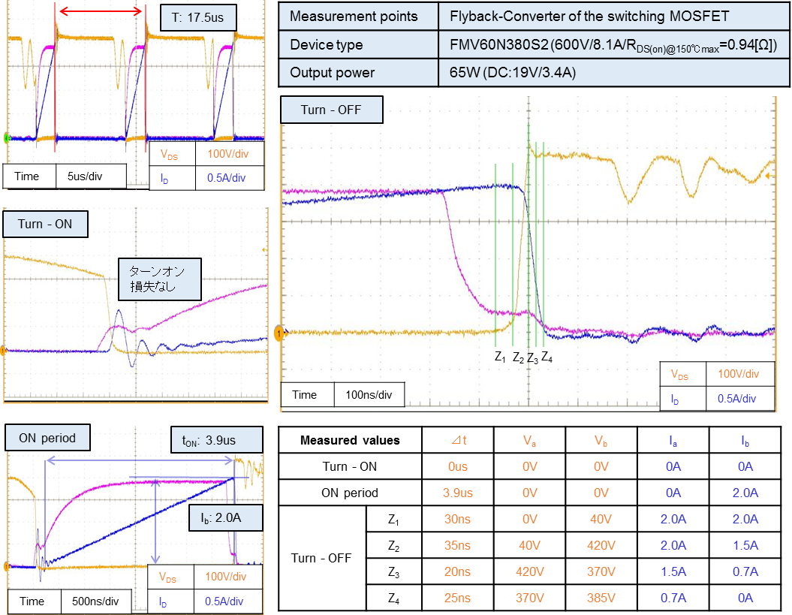
Ploss Turn-OFF： | 1.53W

Turn-OFFは4区間に分割して各間の
時間[us]、電圧値[V]、電流値[A]を入力。

損失計算シート説明コメント付き
Type： | FMV60N380S2
Input
Rds(on) [Ω]： | 0.940 |  | AREA | OFF | Turn-ON |  |  |  |  |  |  |  | ON-period |  |  |  |  |  |  |  | Turn-OFF
 | @150℃max |  | ⊿t [us] | 13.49 |  |  |  |  |  |  |  |  | 3.90 |  |  |  |  |  |  |  | 0.03 | 0.04 | 0.02 | 0.03
T [us]： | 17.5 |  | Va [V] |  |  |  |  |  |  |  |  |  | 0.0 | 0.0 | 0.0 | 0.0 | 0.0 | 0.0 | 0.0 | 0.0 | 0.0 | 40.0 | 420.0 | 370.0
 |  |  | Vb [V] |  |  |  |  |  |  |  |  |  | 1.9 | 0.0 | 0.0 | 0.0 | 0.0 | 0.0 | 0.0 | 0.0 | 40.0 | 420.0 | 370.0 | 385.0
Output |  |  | Ia [A] |  |  |  |  |  |  |  |  |  | 0.0 |  |  |  |  |  |  |  | 2.0 | 2.0 | 1.5 | 0.7
Ploss totaｌ： | 1.81W |  | Ib [A] |  |  |  |  |  |  |  |  |  | 2.0 |  |  |  |  |  |  |  | 2.0 | 1.5 | 0.7 | 0.0
Ploss Turn-ON： | 0.00W |  | Jab [uJ] | 0.00 | 0.00 | 0.00 | 0.00 | 0.00 | 0.00 | 0.00 | 0.00 | 0.00 | 4.89 | 0.00 | 0.00 | 0.00 | 0.00 | 0.00 | 0.00 | 0.00 | 1.20 | 13.53 | 8.76 | 3.28 | 0.00 | 0.00 | 0.00 | 0.00
Ploss ON-period： | 0.28W |  | Pab [W] | 0.00 | 0.00 | 0.00 | 0.00 | 0.00 | 0.00 | 0.00 | 0.00 | 0.00 | 0.28 | 0.00 | 0.00 | 0.00 | 0.00 | 0.00 | 0.00 | 0.00 | 0.07 | 0.77 | 0.50 | 0.19 | 0.00 | 0.00 | 0.00 | 0.00
Ploss Turn-OFF： | 1.53W

 |  | ※1： | セル内に演算処理がなく、入力可能なセルが空白の場合セル背景が水色になるようにしています。
 |  |  | なお入力値に対してエラー処理は行っていません。

 |  | ※2： | Va、Vb、Ia、Ibの入力は下図のta<tbとし、Va、Vb、Ia、Ibの大小にかかわらずt=taの電圧値をVaに、電流値をIaに入力し、
 |  |  | t=tbの電圧値をVbに、電流値をIbに入力してください。⊿tにはtb-taを入力してください。
V_{a}
V(t)
I(t)
V_{b}
I_{a}
I_{b}
t_{a}
t_{b}
t

 |  | ※3： | Jabの計算はJab＝{Va×(2Ia＋Ib)＋Vb×(Ia＋2Ib)}×⊿t÷6です。

 |  | ※4： | Pabの計算はPab＝Jab÷Tです。

 |  | ※5： | VaはセルC4のRds(on)とIaの積です。

 |  | ※6： | VbはセルC4のRds(on)とIbの積です。

